Tuần 17
CÔNG TY TNHH THỰC PHẨM MẠNH YẾN |  |  |  | CỘNG HÒA XÃ HỘI CHỦ NGHĨA VIỆT NAM
Đ/c: 91 Yết Kiêu - P.Tân Hưng - TP Hải Phòng |  |  |  | Độc lập - Tự do - Hạnh phúc
SĐT: 0374.116.906 - Ms Yến

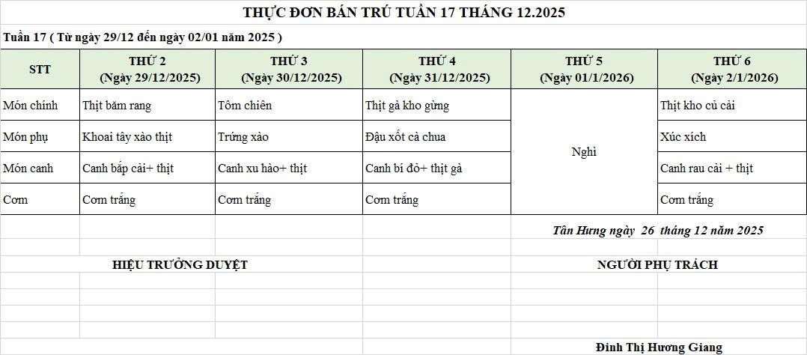
THỰC ĐƠN BÁN TRÚ NĂM HỌC 2025 - 2026
Tuần 17 (từ ngày 29/12/2025 đến ngày 02/01/2026)
Thứ/ngày | STT | Món ăn | Diễn giải | Định lượng(gr) | Đơn giá | Thành Tiền | Chi phí phụ |  | TỔNG
Thứ 2/29/12 | 1 | Thịt băm rang | Thịt sấn mông vai | 65 | 125,000 | 8,125 | Chất đốt | 1,000
 | 2 | Khoai tây xào thịt | Khoai tây | 50 | 18,000 | 900 | Nhân công | 2,000
 |  |  | Thịt nạc xay | 10 | 125,000 | 1,250 | Thuế | 1,482
 | 3 | Canh bắp cải nấu thịt | Bắp cải | 50 | 17,000 | 850 | Khấu hao | 300
 |  |  | Thịt sấn mông vai | 7 | 125,000 | 875
 | 4 | Cơm trắng | Gạo tẻ | 110 | 19,000 | 2,090
 | 5 |  | Rau thơm | 3.65 | 35,000 | 128
 | 6 |  | Gia vị các loại | 10 | 100,000 | 1,000
 |  | Tổng |  |  |  | 15,218 |  | 4,782 | 20,000

Thứ 3/30/12 | 1 | Tôm chiên | Tôm biển | 39 | 200,000 | 7,800 | Chất đốt | 1,000
 | 2 | Trứng xào | Trứng vịt | 40 | 63,000 | 2,520 | Nhân công | 2,000
 | 3 | Canh su hào nấu thịt | Su hào | 50 | 18,000 | 900 | Thuế | 1,482
 |  |  | thịt nạc xay | 6 | 125,000 | 750 | Khấu hao | 300
 | 4 | Cơm trắng | Gạo tẻ | 110 | 19,000 | 2,090
 | 5 |  | Rau thơm | 4.5 | 35,000 | 158
 | 6 |  | Gia vị các loại | 10 | 100,000 | 1,000
 |  | Tổng |  |  |  | 15,218 |  | 4,782 | 20,000

Thứ 4/31/12 | 1 | Thịt gà kho gừng | Gà CN bỏ cđcc | 98 | 87,000 | 8,526 | Chất đốt | 1,000
 | 2 | Đậu xốt cà chua | Đậu phụ rán | 50 | 32,000 | 1,600 | Nhân công | 2,000
 |  |  | cà chua | 10 | 20,000 | 200 | Thuế | 1,482
 | 3 | Canh khoai tây nấu gà | Khoai tây | 56 | 18,000 | 1,008 | Khấu hao | 300
 |  |  | Gà CN bỏ cđcc | 8 | 87,000 | 696
 | 4 | Cơm trắng | Gạo tẻ | 110 | 19,000 | 2,090
 | 5 |  | Rau thơm | 2.8 | 35,000 | 98
 | 6 |  | Gia vị các loại | 10 | 100,000 | 1,000
 |  | Tổng |  |  |  | 15,218 |  | 4,782 | 20,000

Thứ 5/01/01 | NGHỈ TẾT DƯƠNG LỊCH

 |  | Tổng |  |  |  | - |  | - | -

Thứ 6/02/01 | NGHỈ TẾT DƯƠNG LỊCH

 |  | Tổng |  |  |  | - |  | - | -

 |  | HIỆU TRƯỞNG NHÀ TRƯỜNG |  |  |  |  | NGƯỜI LẬP
 |  | (Kí duyệt)

 |  |  |  |  |  |  | Đinh Thị Hương Giang

 |  | Tổng tiền | 100,000
 |  | 5 ngày | 5
 |  | thành tiền 1 suất | 20,000

